P1～3
 | １ 地 区 別 人 口 と 世 帯
 | ←表紙へ |  |  |  |  |  |  |  |  |  |  |  |  |  | 地区別町丁字別人口と世帯(P4～P8)へ→
 |  |  |  |  |  |  |  |  |  |  |  |  |  |  |  |  |  |  |  |  | 令和2年6月1日現在
 |  | 区・地区名 |  |  | 世帯数 |  |  | 人 口 |  |  |  |  |  |  |  | 前月差引 人口増減 | 人口密度 (人/ｋ㎡） |  | 人口分布 （％）
 |  |  |  |  |  |  |  | 総 数 |  |  | 男 |  | 女
 |  | 総 数 |  |  | 330,646 |  |  | 723,337 |  |  | 361,469 |  | 361,868 |  |  | 140 | 2,199 |  | 100.0
 |  | 緑 区 |  |  | 74,470 |  |  | 169,993 |  |  | 85,440 |  | 84,553 |  |  | -109 | 669 |  | 23.5
 |  | 中 央 区 |  |  | 124,289 |  |  | 272,590 |  |  | 136,821 |  | 135,769 |  |  | 207 | 7,393 |  | 37.7
 |  | 南 区 |  |  | 131,887 |  |  | 280,754 |  |  | 139,208 |  | 141,546 |  |  | 42 | 7,367 |  | 38.8

 |  | 緑 区 |  |  | 74,470 |  |  | 169,993 |  |  | 85,440 |  | 84,553 |  |  | -109 | 669 |  | 100.0 | (23.5)
 |  |  | 橋本地区 |  | 34,913 |  |  | 73,597 |  |  | 37,177 |  | 36,420 |  |  | -28 | 9,496 |  | 43.3 | (10.2)
 |  |  | 大沢地区 |  | 13,327 |  |  | 33,017 |  |  | 16,517 |  | 16,500 |  |  | -6 | 4,333 |  | 19.4 | (4.6)
 |  |  | 城山地区 |  | 9,630 |  |  | 23,094 |  |  | 11,506 |  | 11,588 |  |  | -25 | 1,160 |  | 13.6 | (3.2)
 |  |  | 津久井地区 |  | 10,104 |  |  | 23,947 |  |  | 12,022 |  | 11,925 |  |  | -35 | 196 |  | 14.1 | (3.3)
 |  |  | 相模湖地区 |  | 3,235 |  |  | 7,810 |  |  | 3,990 |  | 3,820 |  |  | -6 | 247 |  | 4.6 | (1.1)
 |  |  | 藤野地区 |  | 3,261 |  |  | 8,528 |  |  | 4,228 |  | 4,300 |  |  | -9 | 131 |  | 5.0 | (1.2)
 |  | 中 央 区 |  |  | 124,289 |  |  | 272,590 |  |  | 136,821 |  | 135,769 |  |  | 207 | 7,393 |  | 100.0 | (37.7)
 |  |  | 小山地区 |  | 10,034 |  |  | 20,841 |  |  | 10,572 |  | 10,269 |  |  | -23 | 5,822 |  | 7.6 | (2.9)
 |  |  | 清新地区 |  | 15,234 |  |  | 30,962 |  |  | 15,801 |  | 15,161 |  |  | 329 | 10,941 |  | 11.4 | (4.3)
 |  |  | 横山地区 |  | 6,063 |  |  | 14,478 |  |  | 7,174 |  | 7,304 |  |  | -18 | 7,955 |  | 5.3 | (2.0)
 |  |  | 中央地区 |  | 18,240 |  |  | 36,005 |  |  | 17,978 |  | 18,027 |  |  | -33 | 10,497 |  | 13.2 | (5.0)
 |  |  | 星が丘地区 |  | 7,989 |  |  | 17,565 |  |  | 8,734 |  | 8,831 |  |  | -6 | 12,637 |  | 6.4 | (2.4)
 |  |  | 光が丘地区 |  | 11,055 |  |  | 26,261 |  |  | 12,917 |  | 13,344 |  |  | 0 | 10,589 |  | 9.6 | (3.6)
 |  |  | 大野北地区 |  | 29,819 |  |  | 63,112 |  |  | 31,668 |  | 31,444 |  |  | -30 | 9,785 |  | 23.2 | (8.7)
 |  |  | 田名地区 |  | 12,114 |  |  | 30,124 |  |  | 15,285 |  | 14,839 |  |  | 17 | 3,112 |  | 11.1 | (4.2)
 |  |  | 上溝地区 |  | 13,741 |  |  | 33,242 |  |  | 16,692 |  | 16,550 |  |  | -29 | 6,380 |  | 12.2 | (4.6)
 |  | 南 区 |  |  | 131,887 |  |  | 280,754 |  |  | 139,208 |  | 141,546 |  |  | 42 | 7,367 |  | 100.0 | (38.8)
 |  |  | 大野中地区 |  | 27,544 |  |  | 63,302 |  |  | 31,369 |  | 31,933 |  |  | 2 | 7,893 |  | 22.5 | (8.8)
 |  |  | 大野南地区 |  | 38,895 |  |  | 79,727 |  |  | 39,471 |  | 40,256 |  |  | -19 | 14,522 |  | 28.4 | (11.0)
 |  |  | 麻溝地区 |  | 7,248 |  |  | 18,363 |  |  | 9,173 |  | 9,190 |  |  | 15 | 2,245 |  | 6.5 | (2.5)
 |  |  | 新磯地区 |  | 5,182 |  |  | 13,169 |  |  | 6,671 |  | 6,498 |  |  | -6 | 2,184 |  | 4.7 | (1.8)
 |  |  | 相模台地区 |  | 22,396 |  |  | 45,279 |  |  | 22,445 |  | 22,834 |  |  | -20 | 7,944 |  | 16.1 | (6.3)
 |  |  | 相武台地区 |  | 9,658 |  |  | 19,175 |  |  | 9,463 |  | 9,712 |  |  | 20 | 11,148 |  | 6.8 | (2.7)
 |  |  | 東林地区 |  | 20,964 |  |  | 41,739 |  |  | 20,616 |  | 21,123 |  |  | 50 | 14,054 |  | 14.9 | (5.8)
 |  | （注） (１) 人口密度は平成31年4月1日現在の市面積を基に算出したものである。
 |  | (2) 世帯数と人口は平成27年国勢調査の確定数を基礎とし、以後、毎月の住民基本台帳の増減を加減して
 |  | 推計したものである。
 |  | (3) 各地区の人口分布は区内における構成比を表している。なお、四捨五入したため合計が一致しない場合がある。

－ 前 月 中 の 人 口 異 動 状 況 －

 | 《 | 5月中の増加人口： |  |  |  | 140 |  | 人 |  | 5月中の自然減： |  |  | -82 |  | 人 |  | 5月中の社会増： |  |  | 222 |  | 人 | 》
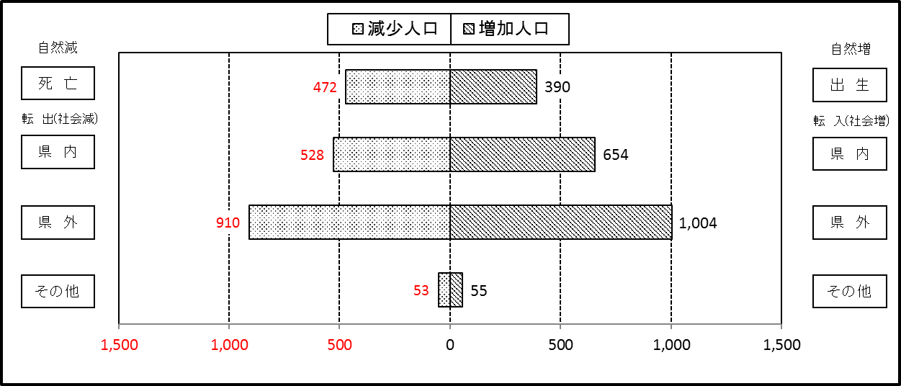

２ 人 口 異 動 状 況

 |  |  |  |  |  |  |  |  |  |  |  |  |  |  |  |  |  |  |  |  |  |  | 令和2年5月中
 |  |  |  | 人口増減 | 自 然 増 減 |  |  |  |  |  | 社 会 増 減 |  |  |  |  |  |  |  |  |  |  | 対前月 増減率(％)
 |  |  |  |  | 増 減 |  | 増 |  | 減 |  | 増 減 | 増 |  |  |  |  | 減
 |  |  |  |  |  |  | 出 生 |  | 死 亡 |  |  | 転 入 |  | 市内異動 |  | 区内異動 | 転 出 |  | 市内異動 | 区内異動
 |  |  |  |  |  |  |  |  |  |  |  |  |  | 他区から転入 |  | 他地区から転居 |  |  | 他区への転出 | 他地区への転居
総 数 |  |  |  | 140 | -82 |  | 390 |  | 472 |  | 222 | 1,713 |  | 420 |  | 1,289 | 1,491 |  | 420 | 1,289 |  | 0.02
緑 区 |  |  |  | -109 | -47 |  | 88 |  | 135 |  | -62 | 303 |  | 73 |  | 246 | 282 |  | 156 | 246 |  | -0.06
 | 橋本地区 |  |  | -28 | 18 |  | 54 |  | 36 |  | -46 | 184 |  | 40 |  | 121 | 166 |  | 98 | 127 |  | -0.04
 | 大沢地区 |  |  | -6 | -14 |  | 14 |  | 28 |  | 8 | 33 |  | 24 |  | 45 | 34 |  | 31 | 29 |  | -0.02
 | 城山地区 |  |  | -25 | -8 |  | 9 |  | 17 |  | -17 | 37 |  | 4 |  | 45 | 35 |  | 17 | 51 |  | -0.11
 | 津久井地区 |  |  | -35 | -22 |  | 6 |  | 28 |  | -13 | 23 |  | 4 |  | 23 | 28 |  | 8 | 27 |  | -0.15
 | 相模湖地区 |  |  | -6 | -11 |  | 3 |  | 14 |  | 5 | 17 |  | 0 |  | 7 | 9 |  | 1 | 9 |  | -0.08
 | 藤野地区 |  |  | -9 | -10 |  | 2 |  | 12 |  | 1 | 9 |  | 1 |  | 5 | 10 |  | 1 | 3 |  | -0.11
中 央 区 |  |  |  | 207 | -34 |  | 148 |  | 182 |  | 241 | 640 |  | 274 |  | 612 | 558 |  | 115 | 612 |  | 0.08
 | 小山など6地区 |  |  | 249 | -11 |  | 86 |  | 97 |  | 260 | 416 |  | 180 |  | 479 | 314 |  | 64 | 437 |  | 0.17
 | 大野北地区 |  |  | -30 | -10 |  | 28 |  | 38 |  | -20 | 127 |  | 41 |  | 87 | 152 |  | 22 | 101 |  | -0.05
 | 田名地区 |  |  | 17 | -9 |  | 14 |  | 23 |  | 26 | 51 |  | 38 |  | 23 | 48 |  | 10 | 28 |  | 0.06
 | 上溝地区 |  |  | -29 | -4 |  | 20 |  | 24 |  | -25 | 46 |  | 15 |  | 23 | 44 |  | 19 | 46 |  | -0.09
南 区 |  |  |  | 42 | -1 |  | 154 |  | 155 |  | 43 | 770 |  | 73 |  | 431 | 651 |  | 149 | 431 |  | 0.01
 | 大野中地区 |  |  | 2 | 13 |  | 46 |  | 33 |  | -11 | 142 |  | 17 |  | 105 | 101 |  | 63 | 111 |  | 0.00
 | 大野南地区 |  |  | -19 | 23 |  | 47 |  | 24 |  | -42 | 228 |  | 13 |  | 111 | 218 |  | 26 | 150 |  | -0.02
 | 麻溝地区 |  |  | 15 | 0 |  | 9 |  | 9 |  | 15 | 46 |  | 13 |  | 26 | 31 |  | 27 | 12 |  | 0.08
 | 新磯地区 |  |  | -6 | -4 |  | 6 |  | 10 |  | -2 | 33 |  | 6 |  | 7 | 16 |  | 7 | 25 |  | -0.05
 | 相模台地区 |  |  | -20 | -16 |  | 15 |  | 31 |  | -4 | 118 |  | 13 |  | 66 | 118 |  | 16 | 67 |  | -0.04
 | 相武台地区 |  |  | 20 | -7 |  | 9 |  | 16 |  | 27 | 54 |  | 7 |  | 28 | 42 |  | 5 | 15 |  | 0.10
 | 東林地区 |  |  | 50 | -10 |  | 22 |  | 32 |  | 60 | 149 |  | 4 |  | 88 | 125 |  | 5 | 51 |  | 0.12
 | （注） 中央区の小山など6地区とは、小山、清新、横山、中央、星が丘、光が丘の6地区である。

－ 地 区 別 人 口 異 動 状 況 －

 | 《 | 5月中の増加人口： |  |  |  | 140 |  | 人 |  | 5月中の自然減： |  |  | -82 |  | 人 |  | 5月中の社会増： |  |  | 222 |  | 人 | 》

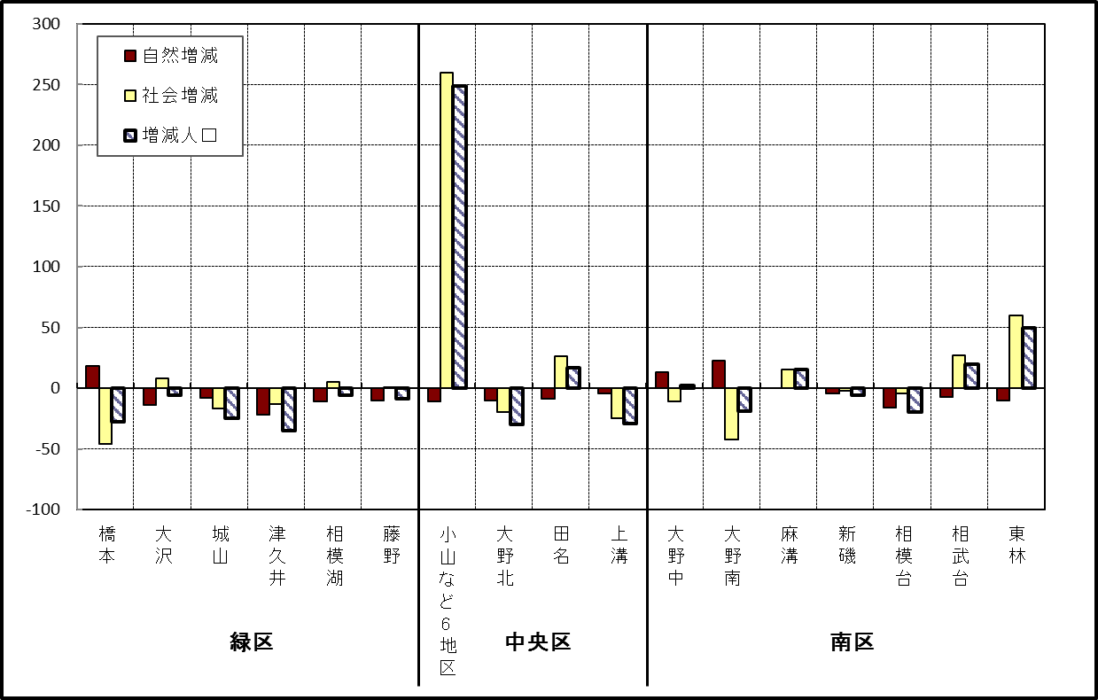

 | （注）小山など6地区とは、小山、清新、横山、中央、星が丘、光が丘の6地区である。

－ 年 間 人 口 異 動 状 況 －

 |  |  |  |  |  |  |  |  |  |  |  |  |  | 令和元年6月1日 |  |  |  | ～ | 令和2年5月31日
 |  |  |  | 人口増減 | 自 然 増 減 |  |  |  |  |  | 社 会 増 減
 |  |  |  |  | 増 減 |  | 増 |  | 減 |  | 増 減 | 増 |  |  |  |  | 減
 |  |  |  |  |  |  | 出 生 |  | 死 亡 |  |  | 転 入 |  | 市内異動 |  | 区内異動 | 転 出 |  | 市内異動 | 区内異動
 |  |  |  |  |  |  |  |  |  |  |  |  |  | 他区から転入 |  | 他地区から転居 |  |  | 他区への転出 | 他地区への転居
総 数 |  |  |  | 619 | -1,707 |  | 4,757 |  | 6,464 |  | 2,326 | 29,420 |  | 5,034 |  | 16,240 | 27,094 |  | 5,034 | 16,240
緑 区 |  |  |  | -1,162 | -620 |  | 1,001 |  | 1,621 |  | -542 | 5,807 |  | 1,217 |  | 3,479 | 5,967 |  | 1,599 | 3,479
 | 橋本地区 |  |  | -394 | 47 |  | 555 |  | 508 |  | -441 | 3,470 |  | 616 |  | 1,829 | 3,588 |  | 865 | 1,903
 | 大沢地区 |  |  | 84 | -93 |  | 195 |  | 288 |  | 177 | 827 |  | 379 |  | 573 | 764 |  | 380 | 458
 | 城山地区 |  |  | -169 | -110 |  | 125 |  | 235 |  | -59 | 583 |  | 109 |  | 551 | 598 |  | 162 | 542
 | 津久井地区 |  |  | -393 | -270 |  | 84 |  | 354 |  | -123 | 500 |  | 92 |  | 376 | 563 |  | 143 | 385
 | 相模湖地区 |  |  | -174 | -106 |  | 22 |  | 128 |  | -68 | 193 |  | 13 |  | 68 | 211 |  | 30 | 101
 | 藤野地区 |  |  | -116 | -88 |  | 20 |  | 108 |  | -28 | 234 |  | 8 |  | 82 | 243 |  | 19 | 90
中 央 区 |  |  |  | 486 | -670 |  | 1,783 |  | 2,453 |  | 1,156 | 10,097 |  | 2,464 |  | 6,695 | 9,355 |  | 2,050 | 6,695
 | 小山など6地区 |  |  | 548 | -375 |  | 917 |  | 1,292 |  | 923 | 5,580 |  | 1,424 |  | 4,280 | 4,997 |  | 1,120 | 4,244
 | 大野北地区 |  |  | 191 | -7 |  | 472 |  | 479 |  | 198 | 2,822 |  | 511 |  | 1,294 | 2,693 |  | 389 | 1,347
 | 田名地区 |  |  | -127 | -189 |  | 170 |  | 359 |  | 62 | 812 |  | 276 |  | 476 | 808 |  | 258 | 436
 | 上溝地区 |  |  | -126 | -99 |  | 224 |  | 323 |  | -27 | 883 |  | 253 |  | 645 | 857 |  | 283 | 668
南 区 |  |  |  | 1,295 | -417 |  | 1,973 |  | 2,390 |  | 1,712 | 13,516 |  | 1,353 |  | 6,066 | 11,772 |  | 1,385 | 6,066
 | 大野中地区 |  |  | -51 | -106 |  | 466 |  | 572 |  | 55 | 2,350 |  | 415 |  | 1,099 | 2,248 |  | 495 | 1,066
 | 大野南地区 |  |  | 959 | 164 |  | 650 |  | 486 |  | 795 | 4,750 |  | 244 |  | 1,889 | 3,863 |  | 269 | 1,956
 | 麻溝地区 |  |  | 208 | -25 |  | 129 |  | 154 |  | 233 | 684 |  | 277 |  | 262 | 524 |  | 235 | 231
 | 新磯地区 |  |  | -25 | -27 |  | 84 |  | 111 |  | 2 | 449 |  | 60 |  | 175 | 397 |  | 78 | 207
 | 相模台地区 |  |  | -74 | -212 |  | 251 |  | 463 |  | 138 | 2,105 |  | 182 |  | 1,197 | 1,995 |  | 152 | 1,199
 | 相武台地区 |  |  | -83 | -87 |  | 108 |  | 195 |  | 4 | 837 |  | 65 |  | 364 | 812 |  | 65 | 385
 | 東林地区 |  |  | 361 | -124 |  | 285 |  | 409 |  | 485 | 2,341 |  | 110 |  | 1,080 | 1,933 |  | 91 | 1,022
 | （注） 中央区の小山など6地区とは、小山、清新、横山、中央、星が丘、光が丘の6地区である。

－ 人 口 の 月 別 推 移 －

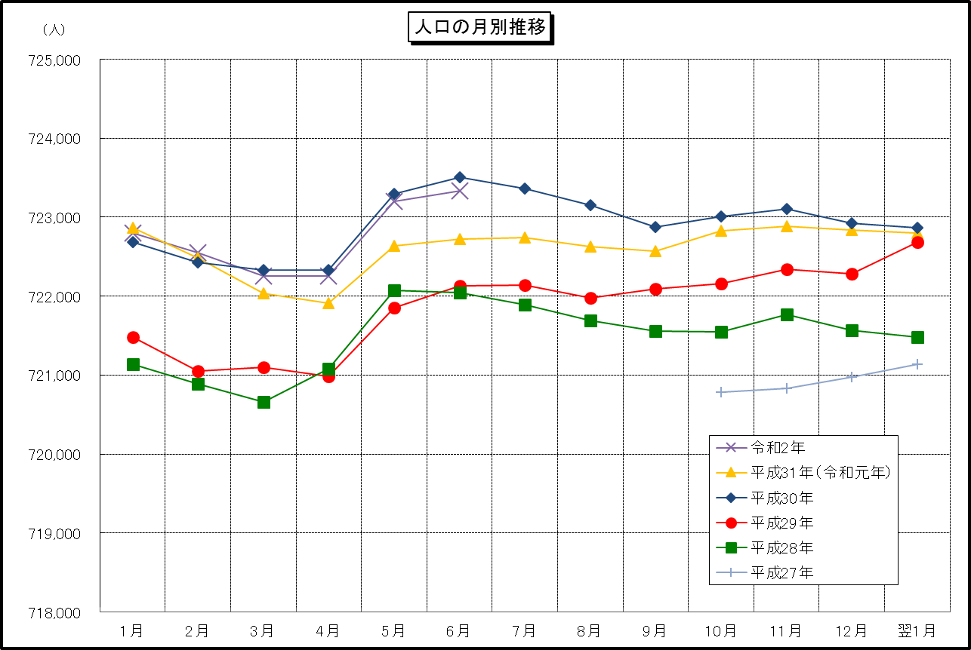

 | （注） (1) この表（折れ線グラフ）は毎月1日現在の市域での人口を表している。
 | (2) 平成27年10月1日現在からは、平成27年国勢調査結果に基づく推計人口である。

